报价表
惠福肿瘤中心办公室、肺三肺四科家具配置清单
*注：我院要求进场家具满足参数的同时需无味，家具安装完成后需出具第三方的环保检测报告，请各位谨慎报价！
惠福肿瘤中心办公室
序号 | 名 称 | 规格（mm) | 数量 | 单位 | 单价 | 总价 | 材质及工艺说明 | 图例 | 备注
一层配置
办公室
1 | 屏风卡位 | 1600*1500*1200 | 6 | 张 |  | 0 | 1、屏风：铝合金框架，屏风整体高度为1.2m，整体框架铝材厚度必须达到1.2mm，台面以上铝材边框玻璃为钢化磨砂玻璃，厚度为5mm，屏风整体高度为1.2m. 2、台面厚度为25mm厚，活动柜均为16mm厚，板件25MM厚E1级多层实木夹板环保三聚氰胺饰面板制作，游离甲醛释放量为0.4mg/L以内，密度为850kg/立方米，承重力强，稳定性好。2.工艺：所有板件均双贴面、隐蔽部位均封闭处理，所有外部封边采用与板件颜色、纹理配套的优质封边带，封边采用1.5MM厚的PVC塑料热溶固体胶高温固封，不易脱落。 3、配活动柜，配锁,键盘架，主机架，五金配件符合国家标准。 | 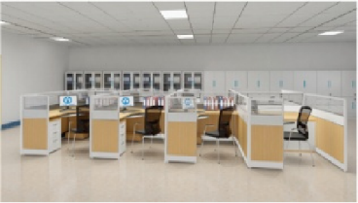 | 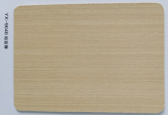
2 | 办公椅 | 人体标准工程学 | 6 | 张 |  | 0 | 1、面材：优质网布饰面具有透气功能；经液防潮、防污等工艺处理，使表面更加柔软耐污抗静电、抗菌、防尘，防松、耐磨、舒适、透气。2、辅料：采用优质55#PU高密度海绵,拉伸强度118.3KPa,表面带有保护面、防氧化、软硬适中、回弹好、不变形 、180克密度，坐感舒适。3、配件：优质气棒,升降轻便灵活，升降48万次不漏气，螺旋机构的升降配合良好，气动升降平稳、无声响、无漏气，升降20万次无故障。4、采用钢制五星脚架，经高温炉固化局融，使产品抗蚀，耐磨能力大大提高。脚轮采用增强尼龙66与23%的玻璃纤维复合，椅脚可承受280公斤压力无损。 | 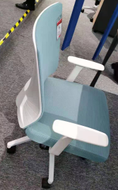 | 颜色以我院要求为准
3 | 文件柜 | 3100*400*2000 | 1 | 个 |  | 0 | 1.材质：板件25MM厚E1级多层实木夹板环保三聚氰胺饰面板制作，游离甲醛释放量为0.4mg/L以内，密度为850kg/立方米，承重力强，稳定性好。2.工艺：所有板件均双贴面、隐蔽部位均封闭处理，所有外部封边采用与板件颜色、纹理配套的优质封边带，封边采用1.5MM厚的PVC塑料热溶固体胶高温固封，不易脱落。（无拉手斜边开门工艺） |  | 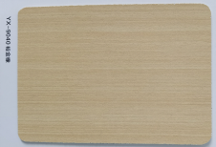
户外
4 | 长条凳 | 2200*500*450 | 5 | 张 |  | 0 | 采用钢木制造，防潮耐水，耐酸碱，抑真菌，抗静电，防虫蛀。优质铝材脚架，承重力强 | 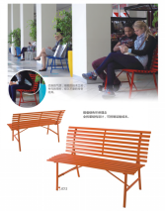 | 颜色以我院要求为准
办公功能室二
5 | 实验台 | 9600*750*850mm | 1 | 张 |  | 0 | 1.框架：框架为工字型,采用40mm*60mm*1.5mm优质钢焊接成形, 整体框架结构合理，其承重性能及整个台体的稳定性特别强；钢材表面经酸洗、磷化等工艺处理，静电粉沫喷涂。表面可耐强酸强碱，具有防腐、防水、防火、防蛀等性能。并采用电焊、碰焊工艺. 2.台面：采用上海威盛亚实验室专用实芯理化板（标准厚度为12.7mm）,边缘用12.7mm理化板双层加厚至25.4mm,结构坚固致密,能抗强冲击,耐强酸碱，更具有良好的承重性能。 3.箱体：采用优质环保型中密度纤维板。板材厚度18mm，抽屉面板、门面板、截面以2mm厚PVC封边条封边。层板采用18mm中密度纤维板双贴面1mm三聚氰胺胶膜纸，截面以2mm厚PVC封边条封边。 4. 地脚：采用抗氧化橡胶地脚，具有防水及调节水平的功能，可调节高度30-50mm。带万向轮以移动桌子。 5.滑轨：三节静音滑轨，抽拉轻便无噪音，强度高，长期负重不变形，并有自动归位设计，可承重≥50Kg。 6. 铰链采用全开110度铰链。 7.拉手：采用 铝合金“一”字型暗拉手。 | 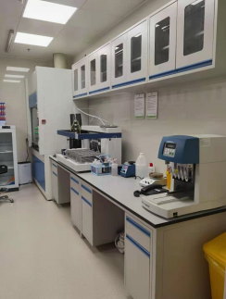 | 颜色以我院要求为准
6 | 实验台 | 6200*750*850mm | 1 | 张 |  | 0 | 1.框架：框架为工字型,采用40mm*60mm*1.5mm优质钢焊接成形, 整体框架结构合理，其承重性能及整个台体的稳定性特别强；钢材表面经酸洗、磷化等工艺处理，静电粉沫喷涂。表面可耐强酸强碱，具有防腐、防水、防火、防蛀等性能。并采用电焊、碰焊工艺. 2.台面：采用上海威盛亚实验室专用实芯理化板（标准厚度为12.7mm）,边缘用12.7mm理化板双层加厚至25.4mm,结构坚固致密,能抗强冲击,耐强酸碱，更具有良好的承重性能。 3.箱体：采用优质环保型中密度纤维板。板材厚度18mm，抽屉面板、门面板、截面以2mm厚PVC封边条封边。层板采用18mm中密度纤维板双贴面1mm三聚氰胺胶膜纸，截面以2mm厚PVC封边条封边。 4. 地脚：采用抗氧化橡胶地脚，具有防水及调节水平的功能，可调节高度30-50mm。带万向轮以移动桌子。 5.滑轨：三节静音滑轨，抽拉轻便无噪音，强度高，长期负重不变形，并有自动归位设计，可承重≥50Kg。 6. 铰链采用全开110度铰链。 7.拉手：采用 铝合金“一”字型暗拉手。 | 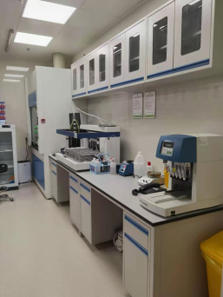 | 颜色以我院要求为准
7 | 实验凳 | 人体标准工程学 | 8 | 张 |  | 0 | 1）面料：西皮，防污阻燃耐磨； 2）基材：高密度阻燃聚氨酯定型海绵，密度≥40Kg/m3，坐垫速回弹率65%以上，靠背速回弹率45%以上； 3）配件：不锈钢防爆气压棒，受力350kg，升降48万次不漏汽；电镀五星脚（含加固圈），PU轮；防静电。 | 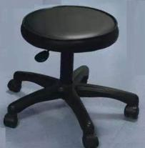 | 颜色以我院要求为准
8 | 通风柜 | 1500*800*2350mm | 2 | 个 |  | 0 | 全钢结构： 1、柜体：采用优质冷轧钢板，折弯焊接而成，表面经过去油、酸洗、磷化处理后，再经环氧树脂粉静电喷涂作防酸碱腐蚀处理。 2、台面：采用实验室用耐酸碱腐蚀的12.7mm厚实芯理化板。 3、内衬板、导流板：内衬采用耐腐蚀抗倍特板；涡流式排风设计,并且配备合理导流构造，排气流畅无死角。 4、顶板：采用模具整体成型制作，呈锥形设计，并有接液槽设计，防止管道内液体回流到柜内。 5、视窗：采用钢化玻璃，透明度高，安全保险，窗门作车窗滑道设计，上下开启灵活方便，噪音小。 6、配电装置：包括由电源控制，风机控制、照明控制等组成的综合性能控制系统，并配装照明光管。 7、电源：10A或16A三极多功能品牌插座，具有防尘、防酸碱设计。 | 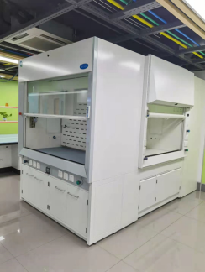 | 颜色以我院要求为准
二层配置
茶水间
9 | 茶水柜 | 1200*400*900 | 1 | 个 |  | 0 | 材料：所有板材基材均采用优质品牌多层实木板。； 顶板厚度为25mm，其余厚度为16mm；经过防虫、防腐的化学处理，强度、刚性好、不变形、比重合理；甲醛释放≤0.6mg/L。符合GB18580-2001《室内装饰装修材料人造板及其制品中甲醛释放限量。 封边：采用优质品牌2.0mm厚PVC封边条，使用优质品牌胶水+全自动封边机 完成封边工艺； 五金配件：采用优质品牌门铰及锁具； | 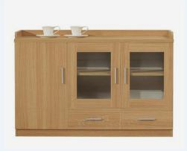
10 | 一体化茶水柜 | 3600*600*800 | 1 | 组 |  | 0 | 基材：E1级多层实木环保层板为25mm，顶板、侧板，侧脚板为18mm厚，游离甲醛释放量为0.4mg/L以内，密度为850kg/立方米，承重力强，稳定性好。2.工艺：所有板件均双贴面、隐蔽部位均封闭处理，所有外部封边采用与板件颜色、纹理配套的优质封边带，封边采用1.5MM厚的PVC塑料热溶固体胶高温固封，不易脱落。，抽屉配锁，、五金配件品牌：均经过磷洗等防锈处理。 2、大理石台面：不变形，岩石经长期天然时效，组织结构均匀，线胀系数极小，内应力完全消失，不变形。硬度高：刚性好，硬度高，耐磨性强，温度变形小。使用寿命长，不必涂油，不易粘微尘，维护，保养方便简单，使用寿命长。不会出现划痕：不会出现划痕，不受恒温条件阻止，在常温下也能保持其原有物理性能。不磁化：测量时能平滑移动，无滞涩感，不受潮湿影响，平面称定好。 3、配洗手盆、消毒柜 | 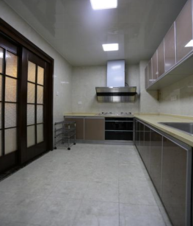 | 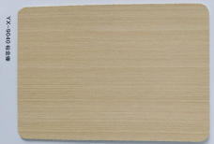
控制室
11 | 文件柜 | 1200*400*2000 | 1 | 个 |  | 0 | 1.材质：板件25MM厚E1级多层实木夹板环保三聚氰胺饰面板制作，游离甲醛释放量为0.4mg/L以内，密度为850kg/立方米，承重力强，稳定性好。2.工艺：所有板件均双贴面、隐蔽部位均封闭处理，所有外部封边采用与板件颜色、纹理配套的优质封边带，封边采用1.5MM厚的PVC塑料热溶固体胶高温固封，不易脱落。（无拉手斜边开门工艺） | 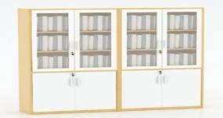 | 颜色以我院要求为准
12 |  | 1600*400*2000 | 1 | 个 |  | 0
会议室
13 | 会议桌 | 8000*2000*750（1600*400*750的长条桌25张拼成） | 1 | 张 |  | 0 | 1、基材：台面板采用25MM厚，其余18MM厚的“红棉花”品牌的多层实木夹板，符合国家E1级环保标准,经防潮、防虫、防腐处理，抗弯力强，不易变形，通过国际钉力测试标准；木材甲醛含量≤1.5mg/L。 2、饰面（双面）采用优质环保三聚氰胺板；燃烧性能达到GB8624B1级标准,经过防潮、防虫、防腐的化学处理，强度高，刚性好，不变型，比重合理。 3、封边采用“硕泰”品牌的加厚2.0mm厚PVC封边，封边应严密、平整、不允许有脱胶、表面有胶渍；采用热压工艺处理，薄木和其它材料覆面拼贴应严密、平整、不允许有脱胶、鼓泡、无裂纹、压痕和划伤。 4、五金配件采用优质“BMB”品牌所有五金件作防锈、防腐处理。 5、粘合剂材：采用“汉高”品牌环保白乳胶，游离甲醛≤1.0g/Kg，苯≤0.2g/Kg，总挥发性有机物≤110g/L。符合GB 18583-2008《室内装饰装修材料、胶粘剂中有害物质限量》。 | 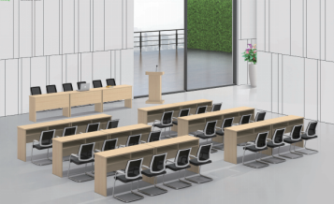 | 颜色以我院要求为准
14 | 会议椅 | 人体标准工程学 | 24 | 张 |  | 0 | 1、面材：优质网布饰面具有透气功能；经液防潮、防污等工艺处理，使表面更加柔软耐污抗静电、抗菌、防尘，防松、耐磨、舒适、透气。 2、辅料：采用优质55#PU高密度海绵,拉伸强度118.3KPa,表面带有保护面、防氧化、软硬适中、回弹好、不变形 、180克密度，坐感舒适。 3、采用钢制弓型脚架。 |  | 颜色以我院要求为准
15 | 折叠会议椅 | 人体标准工程学 | 76 | 张 |  | 0 | 1、面材：优质网布饰面具有透气功能；经液防潮、防污等工艺处理，使表面更加柔软耐污抗静电、抗菌、防尘，防松、耐磨、舒适、透气。 2、辅料：采用优质55#PU高密度海绵,拉伸强度118.3KPa,表面带有保护面、防氧化、软硬适中、回弹好、不变形 、180克密度，坐感舒适。 3、采用钢制弓型脚架。 | 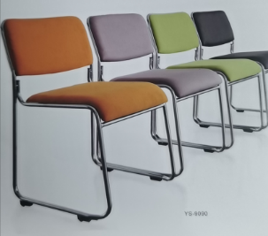 | 颜色为灰色，可以堆叠
单人办公室（7间）
16 | 办公桌 | 1600*700*750/副台800*400*650 | 7 | 张 |  | 0 | 1、贴面板材：三聚氰胺纸 ,甲醛释放限量＜0.05mg/L； 2、基材：采用多层实木夹板。 3、粘合剂：优质乳胶,游离甲醛含量＜0.05g/kg； 4、封边用材：2mm厚PVC封边，进口热熔胶，高度贴合，无缝隙； 5、五金配件：五金配件：优质五金配件（导轨、锁具、拉手等），均经过酸洗、磷洗等防锈处理； 6、台面四角需倒圆角处理。 | 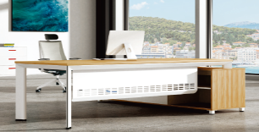
17 | 办公椅 | 人体标准工程学 | 7 | 张 |  | 0 | 1、全新设计，自适应3D-PP腰靠。2、优质韩国3D网布，高弹力透气网状布饰面，环保透气；3、LE-SUPPORT快装定型绵坐垫，内为原生高密度发泡海绵，回弹性好，久坐不易变形，4、椅背流线造型，人性化设计，科学护腰； 5、3D曲线型扶手，符合美学和工程学设计，让手臂从此告别疲劳； 6、高强度防暴气压棒，通过SGS国际安全认证，安全可靠；升降轻便灵活、平稳、无漏气、无噪音，意大利DONATI自负重机构；7、∮340MM铝合金脚，60MM PU防震静音黑色轮，可承受200KG压力。8、产品整体需符合QB/T2280-2016标准。 | 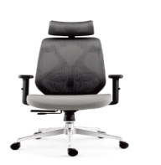 | 颜色以我院要求为准
18 | 文件柜 | 1200*400*2000 | 14 | 个 |  | 0 | 1.材质：板件25MM厚E1级多层实木夹板环保三聚氰胺饰面板制作，游离甲醛释放量为0.4mg/L以内，密度为850kg/立方米，承重力强，稳定性好。2.工艺：所有板件均双贴面、隐蔽部位均封闭处理，所有外部封边采用与板件颜色、纹理配套的优质封边带，封边采用1.5MM厚的PVC塑料热溶固体胶高温固封，不易脱落。（无拉手斜边开门工艺）
党建室
19 | 文件柜 | 900*400*2000 | 2 | 个 |  | 0 | 1.材质：板件25MM厚E1级多层实木夹板环保三聚氰胺饰面板制作，游离甲醛释放量为0.4mg/L以内，密度为850kg/立方米，承重力强，稳定性好。2.工艺：所有板件均双贴面、隐蔽部位均封闭处理，所有外部封边采用与板件颜色、纹理配套的优质封边带，封边采用1.5MM厚的PVC塑料热溶固体胶高温固封，不易脱落。（无拉手斜边开门工艺）
20 |  | 1200*400*2000 | 4 | 个 |  | 0
21 |  | 3200*400*2000 | 1 | 个 |  | 0
22 | 沙发 | 三人位沙发 | 1 | 个 |  | 0 | 材质：（1）面料选用一级头层特厚牛皮，防潮、防污易清洁等，皮面更加柔软舒适，光泽持久性好； （2）基材：原木沙发框架，材质坚硬钢性强，承托力达250KG，含水率低于9%，经防腐防虫防潮等技术处理； （3）辅料：采用的PU成型发泡30#以上高密度泡绵，表面有防腐化和防变型保护膜，高强度蛇型拉力筋结构，能均匀承托负重，在常期负重状态下性能保持良好。 | 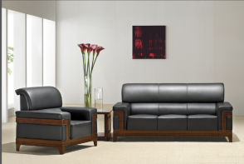 | 颜色以我院要求为准
23 | 长茶几 | 1200*600*420 | 1 | 个 |  | 0 | 材质：外饰面为0.8mmAAA级木/胡桃木皮，保持张力一致，采用热压工艺处理，薄木盒其他材料覆面拼贴应严密、平整、不允许有脱胶、鼓泡、无裂纹、压痕和划伤。倒棱、圆角应均匀一致；经防潮、防虫、防腐处理，抗弯力强，不易变形，通过握钉力测试标准，木材甲醛含量≤1.3mg/L，密度850㎏/m3，吸水厚度膨胀率1.3%/24小时；（2）基材：高密度板，符合E0级标准，经防潮、防虫、防腐处理，抗弯力强，不易变形，通过握钉力测试标准，木材甲醛含量≤1.3mg/L，密度850㎏/m3，吸水厚度膨胀率1.3%/24小时；（3）封边：采用实木封边，封边严密、平整、与整块板材严丝合缝，不允许脱胶、表面有渍；（4）胶水：环保胶水，符合E0级环保标准；（5）油漆：采用环保油漆，附着力强，流平性高，涂层亮度均匀不褪色，色泽柔和，手感好，达到E0级环保标准；(6)五金配件：五金配件及连接件。 | 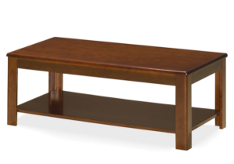 | 颜色以我院要求为准
资料室
24 | 货架 | 900*400*1800 | 6 | 个 |  | 0 | (1)材质：采用钢制材料，经压折、焊接、抛光打磨而成。 (2)焊接光滑无毛刺，表面抛光处理，抗腐蚀易清洗，整体设计实用而坚固、工艺精致美观、操作灵活方便，制作工艺采用激光设备切割、数控设备折弯，使产品更具流线性，整体坚实稳固。 | 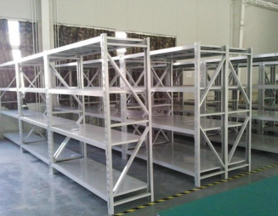 | 颜色以我院要求为准
办公室1
25 | 办公桌 | 2000*800*750/1650*550*750 | 4 | 张 |  | 0 | 1、贴面板材：三聚氰胺纸 ,甲醛释放限量＜0.05mg/L； 2、基材：采用多层实木夹板。 3、粘合剂：优质乳胶,游离甲醛含量＜0.05g/kg； 4、封边用材：2mm厚PVC封边，进口热熔胶，高度贴合，无缝隙； 5、五金配件：五金配件：优质五金配件（导轨、锁具、拉手等），均经过酸洗、磷洗等防锈处理； 6、台面四角需倒圆角处理。
26 | 办公椅 | 人体标准工程学 | 4 | 张 |  | 0 | 1、全新设计，自适应3D-PP腰靠。2、优质韩国3D网布，高弹力透气网状布饰面，环保透气；3、LE-SUPPORT快装定型绵坐垫，内为原生高密度发泡海绵，回弹性好，久坐不易变形，4、椅背流线造型，人性化设计，科学护腰； 5、3D曲线型扶手，符合美学和工程学设计，让手臂从此告别疲劳； 6、高强度防暴气压棒，通过SGS国际安全认证，安全可靠；升降轻便灵活、平稳、无漏气、无噪音，意大利DONATI自负重机构；7、∮340MM铝合金脚，60MM PU防震静音黑色轮，可承受200KG压力。8、产品整体需符合QB/T2280-2016标准。 |  | 颜色以我院要求为准
办公室2
27 | 办公桌 | 1600*800*750/1650*550*750 | 1 | 张 |  | 0 | 1、贴面板材：三聚氰胺纸 ,甲醛释放限量＜0.05mg/L； 2、基材：采用多层实木夹板。 3、粘合剂：优质乳胶,游离甲醛含量＜0.05g/kg； 4、封边用材：2mm厚PVC封边，进口热熔胶，高度贴合，无缝隙； 5、五金配件：五金配件：优质五金配件（导轨、锁具、拉手等），均经过酸洗、磷洗等防锈处理； 6、台面四角需倒圆角处理。
28 | 办公椅 | 人体标准工程学 | 1 | 张 |  | 0 | 1、全新设计，自适应3D-PP腰靠。2、优质韩国3D网布，高弹力透气网状布饰面，环保透气；3、LE-SUPPORT快装定型绵坐垫，内为原生高密度发泡海绵，回弹性好，久坐不易变形，4、椅背流线造型，人性化设计，科学护腰； 5、3D曲线型扶手，符合美学和工程学设计，让手臂从此告别疲劳； 6、高强度防暴气压棒，通过SGS国际安全认证，安全可靠；升降轻便灵活、平稳、无漏气、无噪音，意大利DONATI自负重机构；7、∮340MM铝合金脚，60MM PU防震静音黑色轮，可承受200KG压力。8、产品整体需符合QB/T2280-2016标准。 |  | 颜色以我院要求为准
三层配置
办公室1（院长）
29 | 办公桌 | 2000*900*750/副台1200*400*650 | 1 | 张 |  | 0 | 材质：外饰面为0.8mmAAA级木/胡桃木皮，保持张力一致，采用热压工艺处理，薄木盒其他材料覆面拼贴应严密、平整、不允许有脱胶、鼓泡、无裂纹、压痕和划伤。倒棱、圆角应均匀一致；经防潮、防虫、防腐处理，抗弯力强，不易变形，通过握钉力测试标准，木材甲醛含量≤1.3mg/L，密度850㎏/m3，吸水厚度膨胀率1.3%/24小时；（2）基材：高密度板，符合E0级标准，经防潮、防虫、防腐处理，抗弯力强，不易变形，通过握钉力测试标准，木材甲醛含量≤1.3mg/L，密度850㎏/m3，吸水厚度膨胀率1.3%/24小时；（3）封边：采用实木封边，封边严密、平整、与整块板材严丝合缝，不允许脱胶、表面有渍；（4）胶水：环保胶水，符合E0级环保标准；（5）油漆：采用环保油漆，附着力强，流平性高，涂层亮度均匀不褪色，色泽柔和，手感好，达到E0级环保标准；(6)五金配件：五金配件及连接件。（7）桌面做圆角处理 | 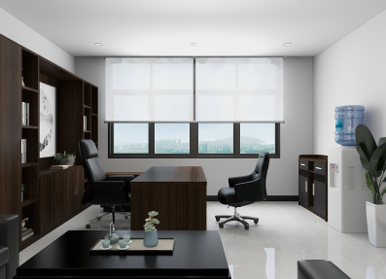 | 颜色以我院要求为准
30 | 办公椅 | 人体标准工程学 | 1 | 张 |  | 0 | 材质：（1）面料采用一级头层牛皮，皮面质感柔和，光泽度好，透气性强，富于韧性； （2）泡棉：软质聚氨酯泡沫，采用30-55#高密度、高弹性低燃海绵，表面有一层防老化保护膜，耐冲击，回弹力强，长时间外力作用下不易变形；软包件及缝纫应无破损、外形饱满、圆滑一致、缝纫线迹均匀、嵌线圆滑挺直； （3）骨架：一体成型曲木板，由1.4mm*7层木板热压成型，可防氧化/背木板可承受850KG压力； （4）高强度防暴气压棒，通过国家安全认证，安全可靠，气动升降灵活、平稳、无漏气、无噪音，重复升降48万次无故障；可承受850KG压力； （5）实木五星脚； （6）脚轮采用合成尼龙树脂脚轮，采用增强尼龙66与23%的玻璃纤维注塑而成，在受压迫750磅下往复10万次不损坏，间隙误差在1%毫米左右，脚轮转动平动轻快、灵活、无破损、边接牢固，移动杂音小，耐磨性大。 功能：倾仰、锁定，自动回转。 | 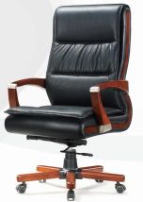 | 颜色以我院要求为准
31 | 会客椅 | 人体标准工程学 | 2 | 张 |  | 0 | 材质：（1）面料采用优质一级头层牛皮，皮面质感柔和，光泽度好，透气性强，富于韧性；（2）泡棉：软质聚氨酯泡沫，采用30-55#高密度、高弹性低燃海绵，表面有一层防老化保护膜，耐冲击，回弹力强，长时间外力作用下不易变形；软包件及缝纫应无破损、外形饱满、圆滑一致、缝纫线迹均匀、嵌线圆滑挺直；（3）骨架：一体成型曲木板，由1.4mm*7层木板热压成型，可防氧化/背木板可承受850KG压力；（4）钢制弓型脚架。 | 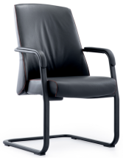 | 颜色以我院要求为准
32 | 文件柜 | 900*400*2000 | 1 | 个 |  | 0 | 材质：外饰面为0.8mmAAA级木/胡桃木皮，保持张力一致，采用热压工艺处理，薄木盒其他材料覆面拼贴应严密、平整、不允许有脱胶、鼓泡、无裂纹、压痕和划伤。倒棱、圆角应均匀一致；经防潮、防虫、防腐处理，抗弯力强，不易变形，通过握钉力测试标准，木材甲醛含量≤1.3mg/L，密度850㎏/m3，吸水厚度膨胀率1.3%/24小时；（2）基材：高密度板，符合E0级标准，经防潮、防虫、防腐处理，抗弯力强，不易变形，通过握钉力测试标准，木材甲醛含量≤1.3mg/L，密度850㎏/m3，吸水厚度膨胀率1.3%/24小时；（3）封边：采用实木封边，封边严密、平整、与整块板材严丝合缝，不允许脱胶、表面有渍；（4）胶水：环保胶水，符合E0级环保标准；（5）油漆：采用环保油漆，附着力强，流平性高，涂层亮度均匀不褪色，色泽柔和，手感好，达到E0级环保标准；(6)五金配件：五金配件及连接件。 | 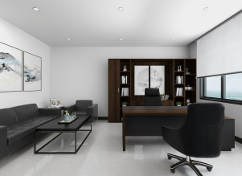 | 颜色以我院要求为准
33 | 矮柜 | 1200*400*1200 | 1 | 个 |  | 0 | 材质：外饰面为0.8mmAAA级木/胡桃木皮，保持张力一致，采用热压工艺处理，薄木盒其他材料覆面拼贴应严密、平整、不允许有脱胶、鼓泡、无裂纹、压痕和划伤。倒棱、圆角应均匀一致；经防潮、防虫、防腐处理，抗弯力强，不易变形，通过握钉力测试标准，木材甲醛含量≤1.3mg/L，密度850㎏/m3，吸水厚度膨胀率1.3%/24小时；（2）基材：高密度板，符合E0级标准，经防潮、防虫、防腐处理，抗弯力强，不易变形，通过握钉力测试标准，木材甲醛含量≤1.3mg/L，密度850㎏/m3，吸水厚度膨胀率1.3%/24小时；（3）封边：采用实木封边，封边严密、平整、与整块板材严丝合缝，不允许脱胶、表面有渍；（4）胶水：环保胶水，符合E0级环保标准；（5）油漆：采用环保油漆，附着力强，流平性高，涂层亮度均匀不褪色，色泽柔和，手感好，达到E0级环保标准；(6)五金配件：五金配件及连接件。 | 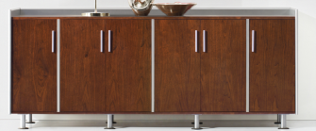 | 颜色以我院要求为准
 |  | 900*400*1200 | 2 | 个 |  | 0
34 | 沙发 | 三人位沙发 | 1 | 张 |  | 0 | 1、面料：采用优质一级真皮，牛的头层皮饰面，它的纤维层紧密，纹路较明显，可塑性好。厚0.8mm-2.0mm，所用颜料无毒性，符合环保,纹理细腻，皮质优良，手感柔软富有弹性。断裂伸长率57.2%，撕裂力91.4N,游离甲醛含量＜20mg/kg,皮面光泽度好，透气性强，柔软而富有弹性，靠坐冬暖夏凉，面料包覆平服饱满无明显皱折，松紧均匀，嵌线圆滑顺直，圆弧处均匀对称。 2、辅料：采用优质55#PU高密度海绵,拉伸强度118.3KPa,表面带有保护面、防氧化、软硬适中、回弹好、不变形 、180克密度，坐感舒适 | 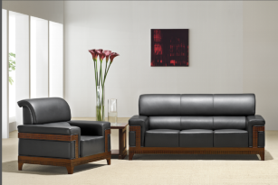 | 颜色以我院要求为准
办公室2（秘书)
35 | 办公桌 | 1600*800*750/副台800*400*650 | 1 | 张 |  | 0 | 1、贴面板材：三聚氰胺纸 ,甲醛释放限量＜0.05mg/L； 2、基材：采用多层实木夹板。 3、粘合剂：优质乳胶,游离甲醛含量＜0.05g/kg； 4、封边用材：2mm厚PVC封边，进口热熔胶，高度贴合，无缝隙； 5、五金配件：五金配件：优质五金配件（导轨、锁具、拉手等），均经过酸洗、磷洗等防锈处理； 6、台面四角需倒圆角处理。
36 | 办公椅 | 人体标准工程学 | 1 | 张 |  | 0 | 1、全新设计，自适应3D-PP腰靠。2、优质韩国3D网布，高弹力透气网状布饰面，环保透气；3、LE-SUPPORT快装定型绵坐垫，内为原生高密度发泡海绵，回弹性好，久坐不易变形，4、椅背流线造型，人性化设计，科学护腰； 5、3D曲线型扶手，符合美学和工程学设计，让手臂从此告别疲劳； 6、高强度防暴气压棒，通过SGS国际安全认证，安全可靠；升降轻便灵活、平稳、无漏气、无噪音，意大利DONATI自负重机构；7、∮340MM铝合金脚，60MM PU防震静音黑色轮，可承受200KG压力。8、产品整体需符合QB/T2280-2016标准。 |  | 颜色以我院要求为准
37 | 文件柜 | 1200*400*2000 | 2 | 个 |  | 0 | 1.材质：板件25MM厚E1级多层实木夹板环保三聚氰胺饰面板制作，游离甲醛释放量为0.4mg/L以内，密度为850kg/立方米，承重力强，稳定性好。2.工艺：所有板件均双贴面、隐蔽部位均封闭处理，所有外部封边采用与板件颜色、纹理配套的优质封边带，封边采用1.5MM厚的PVC塑料热溶固体胶高温固封，不易脱落。（无拉手斜边开门工艺）
38 |  | 1600*400*2000 | 1 | 个 |  | 0
办公室（4间）
39 | 办公桌 | 2000*800*750/副台1100*400*650 | 4 | 张 |  | 0 | 1、贴面板材：三聚氰胺纸 ,甲醛释放限量＜0.05mg/L； 2、基材：采用多层实木夹板。 3、粘合剂：优质乳胶,游离甲醛含量＜0.05g/kg； 4、封边用材：2mm厚PVC封边，进口热熔胶，高度贴合，无缝隙； 5、五金配件：五金配件：优质五金配件（导轨、锁具、拉手等），均经过酸洗、磷洗等防锈处理； 6、台面四角需倒圆角处理。
40 | 办公椅 | 人体标准工程学 | 4 | 张 |  | 0 | 1、全新设计，自适应3D-PP腰靠。2、优质韩国3D网布，高弹力透气网状布饰面，环保透气；3、LE-SUPPORT快装定型绵坐垫，内为原生高密度发泡海绵，回弹性好，久坐不易变形，4、椅背流线造型，人性化设计，科学护腰； 5、3D曲线型扶手，符合美学和工程学设计，让手臂从此告别疲劳； 6、高强度防暴气压棒，通过SGS国际安全认证，安全可靠；升降轻便灵活、平稳、无漏气、无噪音，意大利DONATI自负重机构；7、∮340MM铝合金脚，60MM PU防震静音黑色轮，可承受200KG压力。8、产品整体需符合QB/T2280-2016标准。 |  | 颜色以我院要求为准
41 | 会客椅 | 人体标准工程学 | 8 | 张 |  | 0 | 1、面材：优质网布饰面具有透气功能；经液防潮、防污等工艺处理，使表面更加柔软耐污抗静电、抗菌、防尘，防松、耐磨、舒适、透气。 2、辅料：采用优质55#PU高密度海绵,拉伸强度118.3KPa,表面带有保护面、防氧化、软硬适中、回弹好、不变形 、180克密度，坐感舒适。 3、采用钢制弓型脚架。 | 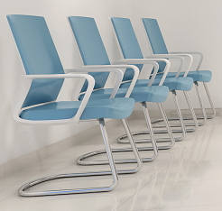 | 颜色以我院要求为准
42 | 文件柜 | 1200*400*2000 | 8 | 个 |  | 0 | 1.材质：板件25MM厚E1级多层实木夹板环保三聚氰胺饰面板制作，游离甲醛释放量为0.4mg/L以内，密度为850kg/立方米，承重力强，稳定性好。2.工艺：所有板件均双贴面、隐蔽部位均封闭处理，所有外部封边采用与板件颜色、纹理配套的优质封边带，封边采用1.5MM厚的PVC塑料热溶固体胶高温固封，不易脱落。（无拉手斜边开门工艺）
接待室
43 | 接待桌 | 2200*1000*750 | 1 | 张 |  | 0 | （1）基材：台面板采用25MM厚，其余18MM厚的“红棉花”品牌的多层实木夹板，符合国家E1级环保标准,经防潮、防虫、防腐处理，抗弯力强，不易变形，通过国际钉力测试标准；木材甲醛含量≤1.5mg/L。 (2)饰面（双面）采用优质环保三聚氰胺板；燃烧性能达到GB8624B1级标准,经过防潮、防虫、防腐的化学处理，强度高，刚性好，不变型，比重合理。 （3）封边采用“硕泰”品牌的加厚2.0mm厚PVC封边，封边应严密、平整、不允许有脱胶、表面有胶渍；采用热压工艺处理，薄木和其它材料覆面拼贴应严密、平整、不允许有脱胶、鼓泡、无裂纹、压痕和划伤。 （4）五金配件采用优质“BMB”品牌所有五金件作防锈、防腐处理。 （5）粘合剂材：采用“汉高”品牌环保白乳胶，游离甲醛≤1.0g/Kg，苯≤0.2g/Kg，总挥发性有机物≤110g/L。符合GB 18583-2008《室内装饰装修材料、胶粘剂中有害物质限量》。 （6台脚:采用”宝钢”品牌1.5mm冷扎钢板模压成型；二氧化碳气体保护焊，表面磷化处理、阿克苏”品牌涂料静电喷涂静电喷涂，结构牢固，结实耐用。 （7）桌面需圆角处理 | 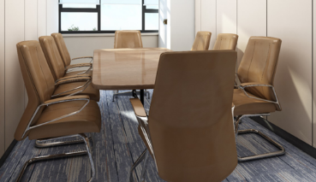
44 | 会客椅 | 人体标准工程学 | 8 | 张 |  | 0 | 1、面材：优质网布饰面具有透气功能；经液防潮、防污等工艺处理，使表面更加柔软耐污抗静电、抗菌、防尘，防松、耐磨、舒适、透气。 2、辅料：采用优质55#PU高密度海绵,拉伸强度118.3KPa,表面带有保护面、防氧化、软硬适中、回弹好、不变形 、180克密度，坐感舒适。 3、采用钢制弓型脚架。 |  | 颜色以我院要求为准
45 | 办公椅 | 人体标准工程学 | 1 | 张 |  | 0 | 1、全新设计，自适应3D-PP腰靠。2、优质韩国3D网布，高弹力透气网状布饰面，环保透气；3、LE-SUPPORT快装定型绵坐垫，内为原生高密度发泡海绵，回弹性好，久坐不易变形，4、椅背流线造型，人性化设计，科学护腰； 5、3D曲线型扶手，符合美学和工程学设计，让手臂从此告别疲劳； 6、高强度防暴气压棒，通过SGS国际安全认证，安全可靠；升降轻便灵活、平稳、无漏气、无噪音，意大利DONATI自负重机构；7、∮340MM铝合金脚，60MM PU防震静音黑色轮，可承受200KG压力。8、产品整体需符合QB/T2280-2016标准。 |  | 颜色以我院要求为准
46 | 寄存柜 | 1200*400*2000 | 1 | 个 |  | 0 | 1.材质：板件25MM厚E1级多层实木夹板环保三聚氰胺饰面板制作，游离甲醛释放量为0.4mg/L以内，密度为850kg/立方米，承重力强，稳定性好。2.工艺：所有板件均双贴面、隐蔽部位均封闭处理，所有外部封边采用与板件颜色、纹理配套的优质封边带，封边采用1.5MM厚的PVC塑料热溶固体胶高温固封，不易脱落。（无拉手斜边开门工艺）
47 | 沙发 | 三人位沙发 | 1 | 张 |  | 0 | 材质：（1）面料选用一级头层特厚牛皮，防潮、防污易清洁等，皮面更加柔软舒适，光泽持久性好； （2）基材：原木沙发框架，材质坚硬钢性强，承托力达250KG，含水率低于9%，经防腐防虫防潮等技术处理； （3）辅料：采用的PU成型发泡30#以上高密度泡绵，表面有防腐化和防变型保护膜，高强度蛇型拉力筋结构，能均匀承托负重，在常期负重状态下性能保持良好。 | 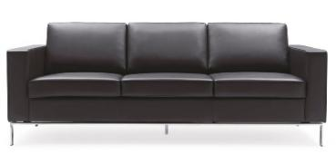 | 颜色以我院要求为准
会议室
48 | 会议桌 | 3800*1200*750 | 1 | 张 |  | 0 | （1）基材：台面板采用25MM厚，其余18MM厚的“红棉花”品牌的多层实木夹板，符合国家E1级环保标准,经防潮、防虫、防腐处理，抗弯力强，不易变形，通过国际钉力测试标准；木材甲醛含量≤1.5mg/L。 (2)饰面（双面）采用优质环保三聚氰胺板；燃烧性能达到GB8624B1级标准,经过防潮、防虫、防腐的化学处理，强度高，刚性好，不变型，比重合理。 （3）封边采用“硕泰”品牌的加厚2.0mm厚PVC封边，封边应严密、平整、不允许有脱胶、表面有胶渍；采用热压工艺处理，薄木和其它材料覆面拼贴应严密、平整、不允许有脱胶、鼓泡、无裂纹、压痕和划伤。 （4）五金配件采用优质“BMB”品牌所有五金件作防锈、防腐处理。 （5）粘合剂材：采用“汉高”品牌环保白乳胶，游离甲醛≤1.0g/Kg，苯≤0.2g/Kg，总挥发性有机物≤110g/L。符合GB 18583-2008《室内装饰装修材料、胶粘剂中有害物质限量》。 （6）桌面四角需圆角处理 | 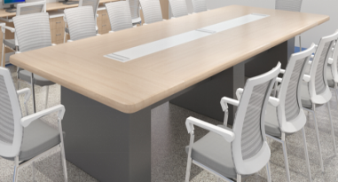
49 | 会议椅 | 人体标准工程学 | 10 | 张 |  | 0 | 1、面材：优质网布饰面具有透气功能；经液防潮、防污等工艺处理，使表面更加柔软耐污抗静电、抗菌、防尘，防松、耐磨、舒适、透气。 2、辅料：采用优质55#PU高密度海绵,拉伸强度118.3KPa,表面带有保护面、防氧化、软硬适中、回弹好、不变形 、180克密度，坐感舒适。 3、采用钢制弓型脚架。 | 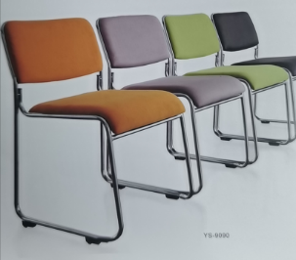 | 颜色以我院要求为准
过道
50 | 沙发 | 2000*800*800 | 1 | 张 |  | 0 | 材质：（1）面料选用一级头层特厚牛皮，防潮、防污易清洁等，皮面更加柔软舒适，光泽持久性好； （2）基材：原木沙发框架，材质坚硬钢性强，承托力达250KG，含水率低于9%，经防腐防虫防潮等技术处理； （3）辅料：采用的PU成型发泡30#以上高密度泡绵，表面有防腐化和防变型保护膜，高强度蛇型拉力筋结构，能均匀承托负重，在常期负重状态下性能保持良好。 |  | 颜色以我院要求为准
办公室1
51 | 屏风卡位 | 1600*1500*1200 | 4 | 张 |  | 0 | 1、屏风：铝合金框架，屏风整体高度为1.2m，整体框架铝材厚度必须达到1.2mm，台面以上铝材边框玻璃为钢化磨砂玻璃，厚度为5mm，屏风整体高度为1.2m. 2、台面厚度为25mm厚，活动柜均为16mm厚，板件25MM厚E1级多层实木夹板环保三聚氰胺饰面板制作，游离甲醛释放量为0.4mg/L以内，密度为850kg/立方米，承重力强，稳定性好。2.工艺：所有板件均双贴面、隐蔽部位均封闭处理，所有外部封边采用与板件颜色、纹理配套的优质封边带，封边采用1.5MM厚的PVC塑料热溶固体胶高温固封，不易脱落。 3、配活动柜，配锁,键盘架，主机架，五金配件符合国家标准。
52 | 办公椅 | 人体标准工程学 | 4 | 张 |  | 0 | 1、面材：优质网布饰面具有透气功能；经液防潮、防污等工艺处理，使表面更加柔软耐污抗静电、抗菌、防尘，防松、耐磨、舒适、透气。2、辅料：采用优质55#PU高密度海绵,拉伸强度118.3KPa,表面带有保护面、防氧化、软硬适中、回弹好、不变形 、180克密度，坐感舒适。3、配件：优质气棒,升降轻便灵活，升降48万次不漏气，螺旋机构的升降配合良好，气动升降平稳、无声响、无漏气，升降20万次无故障。4、采用铝合金五星脚架，经高温炉固化局融，使产品抗蚀，耐磨能力大大提高。脚轮采用增强尼龙66与23%的玻璃纤维复合，椅脚可承受280公斤压力无损。 |  | 颜色以我院要求为准
办公室2
53 | 办公桌 | 1600*800*750/副台900*400*650 | 1 | 张 |  | 0 | 1、贴面板材：三聚氰胺纸 ,甲醛释放限量＜0.05mg/L； 2、基材：采用多层实木夹板。 3、粘合剂：优质乳胶,游离甲醛含量＜0.05g/kg； 4、封边用材：2mm厚PVC封边，进口热熔胶，高度贴合，无缝隙； 5、五金配件：五金配件：优质五金配件（导轨、锁具、拉手等），均经过酸洗、磷洗等防锈处理； 6、台面四角需倒圆角处理。
54 | 办公椅 | 人体标准工程学 | 1 | 张 |  | 0 | 1、全新设计，自适应3D-PP腰靠。2、优质韩国3D网布，高弹力透气网状布饰面，环保透气；3、LE-SUPPORT快装定型绵坐垫，内为原生高密度发泡海绵，回弹性好，久坐不易变形，4、椅背流线造型，人性化设计，科学护腰； 5、3D曲线型扶手，符合美学和工程学设计，让手臂从此告别疲劳； 6、高强度防暴气压棒，通过SGS国际安全认证，安全可靠；升降轻便灵活、平稳、无漏气、无噪音，意大利DONATI自负重机构；7、∮340MM铝合金脚，60MM PU防震静音黑色轮，可承受200KG压力。8、产品整体需符合QB/T2280-2016标准。 |  | 颜色以我院要求为准
55 | 带伞户外长椅 | 1600*800*750（带伞） | 2 | 张 |  | 0 | 材质：采用进口橡木条板，钢制钢架，带伞。 | 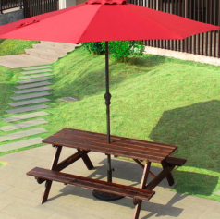 | 颜色以我院要求为准
四层配置
办公室（1）
56 | 办公桌 | 1600*800*750/副台800*400*650 | 1 | 张 |  | 0 | 1、贴面板材：三聚氰胺纸 ,甲醛释放限量＜0.05mg/L； 2、基材：采用多层实木夹板。 3、粘合剂：优质乳胶,游离甲醛含量＜0.05g/kg； 4、封边用材：2mm厚PVC封边，进口热熔胶，高度贴合，无缝隙； 5、五金配件：五金配件：优质五金配件（导轨、锁具、拉手等），均经过酸洗、磷洗等防锈处理； 6、台面四角需倒圆角处理。
57 | 办公椅 | 人体标准工程学 | 1 | 张 |  | 0 | 1、全新设计，自适应3D-PP腰靠。2、优质韩国3D网布，高弹力透气网状布饰面，环保透气；3、LE-SUPPORT快装定型绵坐垫，内为原生高密度发泡海绵，回弹性好，久坐不易变形，4、椅背流线造型，人性化设计，科学护腰； 5、3D曲线型扶手，符合美学和工程学设计，让手臂从此告别疲劳； 6、高强度防暴气压棒，通过SGS国际安全认证，安全可靠；升降轻便灵活、平稳、无漏气、无噪音，意大利DONATI自负重机构；7、∮340MM铝合金脚，60MM PU防震静音黑色轮，可承受200KG压力。8、产品整体需符合QB/T2280-2016标准。 |  | 颜色以我院要求为准
58 | 文件柜 | 1200*400*2000 | 2 | 个 |  | 0 | 1.材质：板件25MM厚E1级多层实木夹板环保三聚氰胺饰面板制作，游离甲醛释放量为0.4mg/L以内，密度为850kg/立方米，承重力强，稳定性好。2.工艺：所有板件均双贴面、隐蔽部位均封闭处理，所有外部封边采用与板件颜色、纹理配套的优质封边带，封边采用1.5MM厚的PVC塑料热溶固体胶高温固封，不易脱落。（无拉手斜边开门工艺）
59 | 沙发 | 三人位沙发 | 1 | 张 |  | 0 | 材质：（1）面料选用一级头层特厚牛皮，防潮、防污易清洁等，皮面更加柔软舒适，光泽持久性好； （2）基材：原木沙发框架，材质坚硬钢性强，承托力达250KG，含水率低于9%，经防腐防虫防潮等技术处理； （3）辅料：采用的PU成型发泡30#以上高密度泡绵，表面有防腐化和防变型保护膜，高强度蛇型拉力筋结构，能均匀承托负重，在常期负重状态下性能保持良好。 |  | 颜色以我院要求为准
办公室（2）
60 | 屏风卡位 | 1600*1500*1200 | 2 | 张 |  | 0 | 1、屏风：铝合金框架，屏风整体高度为1.2m，整体框架铝材厚度必须达到1.2mm，台面以上铝材边框玻璃为钢化磨砂玻璃，厚度为5mm，屏风整体高度为1.2m. 2、台面厚度为25mm厚，活动柜均为16mm厚，板件25MM厚E1级多层实木夹板环保三聚氰胺饰面板制作，游离甲醛释放量为0.4mg/L以内，密度为850kg/立方米，承重力强，稳定性好。2.工艺：所有板件均双贴面、隐蔽部位均封闭处理，所有外部封边采用与板件颜色、纹理配套的优质封边带，封边采用1.5MM厚的PVC塑料热溶固体胶高温固封，不易脱落。 3、配活动柜，配锁,键盘架，主机架，五金配件符合国家标准。
61 | 办公椅 | 人体标准工程学 | 2 | 张 |  | 0 | 1、面材：优质网布饰面具有透气功能；经液防潮、防污等工艺处理，使表面更加柔软耐污抗静电、抗菌、防尘，防松、耐磨、舒适、透气。2、辅料：采用优质55#PU高密度海绵,拉伸强度118.3KPa,表面带有保护面、防氧化、软硬适中、回弹好、不变形 、180克密度，坐感舒适。3、配件：优质气棒,升降轻便灵活，升降48万次不漏气，螺旋机构的升降配合良好，气动升降平稳、无声响、无漏气，升降20万次无故障。4、采用铝合金五星脚架，经高温炉固化局融，使产品抗蚀，耐磨能力大大提高。脚轮采用增强尼龙66与23%的玻璃纤维复合，椅脚可承受280公斤压力无损。 | 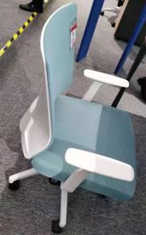 | 颜色以我院要求为准
62 | 文件柜 | 1200*400*2000 | 3 | 个 |  | 0 | 1.材质：板件25MM厚E1级多层实木夹板环保三聚氰胺饰面板制作，游离甲醛释放量为0.4mg/L以内，密度为850kg/立方米，承重力强，稳定性好。2.工艺：所有板件均双贴面、隐蔽部位均封闭处理，所有外部封边采用与板件颜色、纹理配套的优质封边带，封边采用1.5MM厚的PVC塑料热溶固体胶高温固封，不易脱落。（无拉手斜边开门工艺）
63 |  | 900*400*1800 | 1 | 个 |  | 0
办公室（3）
64 | 屏风卡位 | 1600*1500*1200 | 3 | 张 |  | 0 | 1、屏风：铝合金框架、屏风整体高度为1.2m，整体框架铝材厚度必须达到1.2mm，台面以上铝材边框玻璃为钢化磨砂玻璃，厚度为5mm，屏风整体高度为1.2m. 2、台面厚度为25mm厚，活动柜均为16mm厚，板件25MM厚E1级多层实木夹板环保三聚氰胺饰面板制作，游离甲醛释放量为0.4mg/L以内，密度为850kg/立方米，承重力强，稳定性好。2.工艺：所有板件均双贴面、隐蔽部位均封闭处理，所有外部封边采用与板件颜色、纹理配套的优质封边带，封边采用1.5MM厚的PVC塑料热溶固体胶高温固封，不易脱落。 3、配活动柜，配锁,键盘架，主机架，五金配件符合国家标准。 |  | 颜色以我院要求为准
65 | 办公椅 | 人体标准工程学 | 3 | 张 |  | 0 | 1、面材：优质网布饰面具有透气功能；经液防潮、防污等工艺处理，使表面更加柔软耐污抗静电、抗菌、防尘，防松、耐磨、舒适、透气。2、辅料：采用优质55#PU高密度海绵,拉伸强度118.3KPa,表面带有保护面、防氧化、软硬适中、回弹好、不变形 、180克密度，坐感舒适。3、配件：优质气棒,升降轻便灵活，升降48万次不漏气，螺旋机构的升降配合良好，气动升降平稳、无声响、无漏气，升降20万次无故障。4、采用铝合金五星脚架，经高温炉固化局融，使产品抗蚀，耐磨能力大大提高。脚轮采用增强尼龙66与23%的玻璃纤维复合，椅脚可承受280公斤压力无损。 | 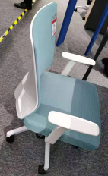 | 颜色以我院要求为准
66 | 文件柜 | 1200*400*2000 | 4 | 个 |  | 0 | 1.材质：板件25MM厚E1级多层实木夹板环保三聚氰胺饰面板制作，游离甲醛释放量为0.4mg/L以内，密度为850kg/立方米，承重力强，稳定性好。2.工艺：所有板件均双贴面、隐蔽部位均封闭处理，所有外部封边采用与板件颜色、纹理配套的优质封边带，封边采用1.5MM厚的PVC塑料热溶固体胶高温固封，不易脱落。（无拉手斜边开门工艺）
67 |  | 1600*400*2000 | 1 | 个 |  | 0
办公室（4）
68 | 屏风卡位 | 1600*1500*1200 | 3 | 张 |  | 0 | 1、屏风：铝合金框架，屏风整体高度为1.2m，整体框架铝材厚度必须达到1.2mm，台面以上铝材边框玻璃为钢化磨砂玻璃，厚度为5mm，屏风整体高度为1.2m. 2、台面厚度为25mm厚，活动柜均为16mm厚，板件25MM厚E1级多层实木夹板环保三聚氰胺饰面板制作，游离甲醛释放量为0.4mg/L以内，密度为850kg/立方米，承重力强，稳定性好。2.工艺：所有板件均双贴面、隐蔽部位均封闭处理，所有外部封边采用与板件颜色、纹理配套的优质封边带，封边采用1.5MM厚的PVC塑料热溶固体胶高温固封，不易脱落。 3、配活动柜，配锁,键盘架，主机架，五金配件符合国家标准。
69 | 办公椅 | 人体标准工程学 | 3 | 张 |  | 0 | 1、面材：优质网布饰面具有透气功能；经液防潮、防污等工艺处理，使表面更加柔软耐污抗静电、抗菌、防尘，防松、耐磨、舒适、透气。2、辅料：采用优质55#PU高密度海绵,拉伸强度118.3KPa,表面带有保护面、防氧化、软硬适中、回弹好、不变形 、180克密度，坐感舒适。3、配件：优质气棒,升降轻便灵活，升降48万次不漏气，螺旋机构的升降配合良好，气动升降平稳、无声响、无漏气，升降20万次无故障。4、采用铝合金五星脚架，经高温炉固化局融，使产品抗蚀，耐磨能力大大提高。脚轮采用增强尼龙66与23%的玻璃纤维复合，椅脚可承受280公斤压力无损。 |  | 颜色以我院要求为准
70 | 文件柜 | 1200*400*2000 | 4 | 个 |  | 0 | 1.材质：板件25MM厚E1级多层实木夹板环保三聚氰胺饰面板制作，游离甲醛释放量为0.4mg/L以内，密度为850kg/立方米，承重力强，稳定性好。2.工艺：所有板件均双贴面、隐蔽部位均封闭处理，所有外部封边采用与板件颜色、纹理配套的优质封边带，封边采用1.5MM厚的PVC塑料热溶固体胶高温固封，不易脱落。（无拉手斜边开门工艺）
71 |  | 1600*400*2000 | 1 | 个 |  | 0
办公室（5）
72 | 屏风卡位 | 1600*1500*1200 | 3 | 张 |  | 0 | 1、屏风：铝合金框架，屏风整体高度为1.2m，整体框架铝材厚度必须达到1.2mm，台面以上铝材边框玻璃为钢化磨砂玻璃，厚度为5mm，屏风整体高度为1.2m. 2、台面厚度为25mm厚，活动柜均为16mm厚，板件25MM厚E1级多层实木夹板环保三聚氰胺饰面板制作，游离甲醛释放量为0.4mg/L以内，密度为850kg/立方米，承重力强，稳定性好。2.工艺：所有板件均双贴面、隐蔽部位均封闭处理，所有外部封边采用与板件颜色、纹理配套的优质封边带，封边采用1.5MM厚的PVC塑料热溶固体胶高温固封，不易脱落。 3、配活动柜，配锁,键盘架，主机架，五金配件符合国家标准。
73 | 办公椅 | 人体标准工程学 | 3 | 张 |  | 0 | 1、面材：优质网布饰面具有透气功能；经液防潮、防污等工艺处理，使表面更加柔软耐污抗静电、抗菌、防尘，防松、耐磨、舒适、透气。2、辅料：采用优质55#PU高密度海绵,拉伸强度118.3KPa,表面带有保护面、防氧化、软硬适中、回弹好、不变形 、180克密度，坐感舒适。3、配件：优质气棒,升降轻便灵活，升降48万次不漏气，螺旋机构的升降配合良好，气动升降平稳、无声响、无漏气，升降20万次无故障。4、采用铝合金五星脚架，经高温炉固化局融，使产品抗蚀，耐磨能力大大提高。脚轮采用增强尼龙66与23%的玻璃纤维复合，椅脚可承受280公斤压力无损。 | 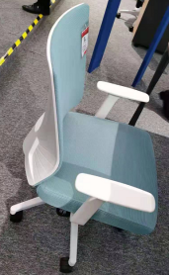 | 颜色以我院要求为准
74 | 文件柜 | 1200*400*2000 | 4 | 个 |  | 0 | 1.材质：板件25MM厚E1级多层实木夹板环保三聚氰胺饰面板制作，游离甲醛释放量为0.4mg/L以内，密度为850kg/立方米，承重力强，稳定性好。2.工艺：所有板件均双贴面、隐蔽部位均封闭处理，所有外部封边采用与板件颜色、纹理配套的优质封边带，封边采用1.5MM厚的PVC塑料热溶固体胶高温固封，不易脱落。（无拉手斜边开门工艺）
75 |  | 1600*400*2000 | 1 | 个 |  | 0
办公室（6）
76 | 屏风卡位 | 1600*1500*1200 | 3 | 张 |  | 0 | 1、屏风：铝合金框架，屏风整体高度为1.2m，整体框架铝材厚度必须达到1.2mm，台面以上铝材边框玻璃为钢化磨砂玻璃，厚度为5mm，屏风整体高度为1.2m. 2、台面厚度为25mm厚，活动柜均为16mm厚，板件25MM厚E1级多层实木夹板环保三聚氰胺饰面板制作，游离甲醛释放量为0.4mg/L以内，密度为850kg/立方米，承重力强，稳定性好。2.工艺：所有板件均双贴面、隐蔽部位均封闭处理，所有外部封边采用与板件颜色、纹理配套的优质封边带，封边采用1.5MM厚的PVC塑料热溶固体胶高温固封，不易脱落。 3、配活动柜，配锁,键盘架，主机架，五金配件符合国家标准。
77 | 办公椅 | 人体标准工程学 | 3 | 张 |  | 0 | 1、面材：优质网布饰面具有透气功能；经液防潮、防污等工艺处理，使表面更加柔软耐污抗静电、抗菌、防尘，防松、耐磨、舒适、透气。2、辅料：采用优质55#PU高密度海绵,拉伸强度118.3KPa,表面带有保护面、防氧化、软硬适中、回弹好、不变形 、180克密度，坐感舒适。3、配件：优质气棒,升降轻便灵活，升降48万次不漏气，螺旋机构的升降配合良好，气动升降平稳、无声响、无漏气，升降20万次无故障。4、采用铝合金五星脚架，经高温炉固化局融，使产品抗蚀，耐磨能力大大提高。脚轮采用增强尼龙66与23%的玻璃纤维复合，椅脚可承受280公斤压力无损。 | 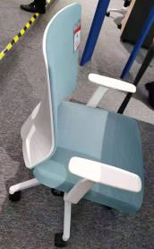 | 颜色以我院要求为准
78 | 文件柜 | 1200*400*2000 | 2 | 个 |  | 0 | 1.材质：板件25MM厚E1级多层实木夹板环保三聚氰胺饰面板制作，游离甲醛释放量为0.4mg/L以内，密度为850kg/立方米，承重力强，稳定性好。2.工艺：所有板件均双贴面、隐蔽部位均封闭处理，所有外部封边采用与板件颜色、纹理配套的优质封边带，封边采用1.5MM厚的PVC塑料热溶固体胶高温固封，不易脱落。（无拉手斜边开门工艺）
办公室(7)
79 | 屏风卡位 | 1600*1500*1200 | 3 | 张 |  | 0 | 1、屏风：铝合金框架，屏风整体高度为1.2m，整体框架铝材厚度必须达到1.2mm，台面以上铝材边框玻璃为钢化磨砂玻璃，厚度为5mm，屏风整体高度为1.2m. 2、台面厚度为25mm厚，活动柜均为16mm厚，板件25MM厚E1级多层实木夹板环保三聚氰胺饰面板制作，游离甲醛释放量为0.4mg/L以内，密度为850kg/立方米，承重力强，稳定性好。2.工艺：所有板件均双贴面、隐蔽部位均封闭处理，所有外部封边采用与板件颜色、纹理配套的优质封边带，封边采用1.5MM厚的PVC塑料热溶固体胶高温固封，不易脱落。 3、配活动柜，配锁,键盘架，主机架，五金配件符合国家标准。
80 | 办公椅 | 人体标准工程学 | 3 | 张 |  | 0 | 1、面材：优质网布饰面具有透气功能；经液防潮、防污等工艺处理，使表面更加柔软耐污抗静电、抗菌、防尘，防松、耐磨、舒适、透气。2、辅料：采用优质55#PU高密度海绵,拉伸强度118.3KPa,表面带有保护面、防氧化、软硬适中、回弹好、不变形 、180克密度，坐感舒适。3、配件：优质气棒,升降轻便灵活，升降48万次不漏气，螺旋机构的升降配合良好，气动升降平稳、无声响、无漏气，升降20万次无故障。4、采用铝合金五星脚架，经高温炉固化局融，使产品抗蚀，耐磨能力大大提高。脚轮采用增强尼龙66与23%的玻璃纤维复合，椅脚可承受280公斤压力无损。 | 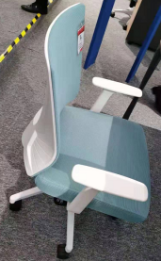 | 颜色以我院要求为准
81 | 文件柜 | 1200*400*2000 | 4 | 个 |  | 0 | 1.材质：板件25MM厚E1级多层实木夹板环保三聚氰胺饰面板制作，游离甲醛释放量为0.4mg/L以内，密度为850kg/立方米，承重力强，稳定性好。2.工艺：所有板件均双贴面、隐蔽部位均封闭处理，所有外部封边采用与板件颜色、纹理配套的优质封边带，封边采用1.5MM厚的PVC塑料热溶固体胶高温固封，不易脱落。（无拉手斜边开门工艺）
82 |  | 1600*400*2000 | 1 | 个 |  | 0
办公室（8）
83 | 屏风卡位 | 1600*1500*1200 | 3 | 张 |  | 0 | 1、屏风：铝合金框架，屏风整体高度为1.2m，整体框架铝材厚度必须达到1.2mm，台面以上铝材边框玻璃为钢化磨砂玻璃，厚度为5mm，屏风整体高度为1.2m. 2、台面厚度为25mm厚，活动柜均为16mm厚，板件25MM厚E1级多层实木夹板环保三聚氰胺饰面板制作，游离甲醛释放量为0.4mg/L以内，密度为850kg/立方米，承重力强，稳定性好。2.工艺：所有板件均双贴面、隐蔽部位均封闭处理，所有外部封边采用与板件颜色、纹理配套的优质封边带，封边采用1.5MM厚的PVC塑料热溶固体胶高温固封，不易脱落。 3、配活动柜，配锁,键盘架，主机架，五金配件符合国家标准。
84 | 办公椅 | 人体标准工程学 | 3 | 张 |  | 0 | 1、面材：优质网布饰面具有透气功能；经液防潮、防污等工艺处理，使表面更加柔软耐污抗静电、抗菌、防尘，防松、耐磨、舒适、透气。2、辅料：采用优质55#PU高密度海绵,拉伸强度118.3KPa,表面带有保护面、防氧化、软硬适中、回弹好、不变形 、180克密度，坐感舒适。3、配件：优质气棒,升降轻便灵活，升降48万次不漏气，螺旋机构的升降配合良好，气动升降平稳、无声响、无漏气，升降20万次无故障。4、采用铝合金五星脚架，经高温炉固化局融，使产品抗蚀，耐磨能力大大提高。脚轮采用增强尼龙66与23%的玻璃纤维复合，椅脚可承受280公斤压力无损。 | 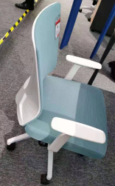 | 颜色以我院要求为准
85 | 文件柜 | 1200*400*2000 | 4 | 个 |  | 0 | 1.材质：板件25MM厚E1级多层实木夹板环保三聚氰胺饰面板制作，游离甲醛释放量为0.4mg/L以内，密度为850kg/立方米，承重力强，稳定性好。2.工艺：所有板件均双贴面、隐蔽部位均封闭处理，所有外部封边采用与板件颜色、纹理配套的优质封边带，封边采用1.5MM厚的PVC塑料热溶固体胶高温固封，不易脱落。（无拉手斜边开门工艺）
86 |  | 1600*400*2000 | 1 | 个 |  | 0
通道
87 | 洽谈椅 | 人体标准工程学 | 6 | 张 |  | 0 | 1、面料：采用优质真皮，它的纤维层紧密，纹路较明显，可塑性好。厚0.8mm-2.0mm，所用颜料无毒性，符合环保,纹理细腻，皮质优良，手感柔软富有弹性。断裂伸长率57.2%，撕裂力91.4N,游离甲醛含量＜20mg/kg,皮面光泽度好，透气性强，柔软而富有弹性，靠坐冬暖夏凉，面料包覆平服饱满无明显皱折，松紧均匀，嵌线圆滑顺直，圆弧处均匀对称。 2、辅料：采用优质55#PU高密度海绵,拉伸强度118.3KPa,表面带有保护面、防氧化、软硬适中、回弹好、不变形 、180克密度，坐感舒适。 | 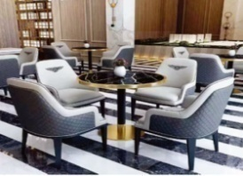 | 颜色以我院要求为准
茶水间
88 | L型茶水柜（带洗手盆消毒柜） | 2300*600*900/1300*600*900 | 1 | 组 |  | 0 | 基材：E1级多层实木环保层板为25mm，顶板、侧板，侧脚板为18mm厚，游离甲醛释放量为0.4mg/L以内，密度为850kg/立方米，承重力强，稳定性好。2.工艺：所有板件均双贴面、隐蔽部位均封闭处理，所有外部封边采用与板件颜色、纹理配套的优质封边带，封边采用1.5MM厚的PVC塑料热溶固体胶高温固封，不易脱落。，抽屉配锁，、五金配件品牌：均经过磷洗等防锈处理。 2、大理石台面：不变形，岩石经长期天然时效，组织结构均匀，线胀系数极小，内应力完全消失，不变形。硬度高：刚性好，硬度高，耐磨性强，温度变形小。使用寿命长，不必涂油，不易粘微尘，维护，保养方便简单，使用寿命长。不会出现划痕：不会出现划痕，不受恒温条件阻止，在常温下也能保持其原有物理性能。不磁化：测量时能平滑移动，无滞涩感，不受潮湿影响，平面称定好。 3、配洗手盆、消毒柜 4、台面圆角处理 | 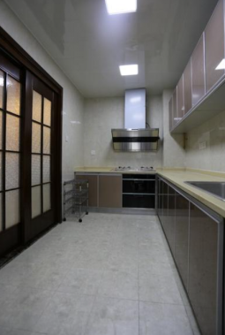
小计： |  |  |  |  |  |  |  | 0
肺三、肺四科
肺四医生办公室
序号 | 名 称 | 规格（mm) | 数量 | 单位 | 单价 | 小计 | 材质及工艺说明 | 图例
1 | 办公桌 | 办公桌1300*600*750 副柜 1200*450*600 | 8 | 组 |  | 0 | 1.基材：夹板，符合国际E1级标准，顶板、层板、底板厚度25mm，其余板材厚度16mm； 2.柜门材料：夹板（技术标准与基材一样）； 3.贴面材料：三聚氰胺纸； 4.封边材料：PVC同色封边（均为直边），厚度2.0mm； 5.粘合剂：乳胶； 6.配1200*450*600副柜 7.配主机架，键盘架。 | 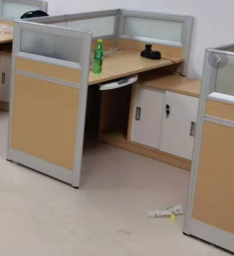
2 | 储物柜 | 2000*500*2310 | 1 | 组 |  | 0 | 1.基材：夹板，符合国际E1级标准，顶板、层板、底板厚度25mm，其余板材厚度16mm； 2.柜门材料：夹板（技术标准与基材一样）； 3.贴面材料：三聚氰胺纸； 4.封边材料：PVC同色封边（均为直边），厚度2.0mm； 5.粘合剂：乳胶； 6.（无拉手斜边开门工艺） | 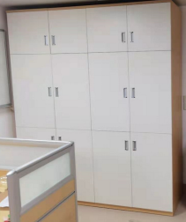
3 | 办公椅 | 1000*500*1500 | 16 | 张 |  | 0 | 1、面材：优质网布饰面具有透气功能；经液防潮、防污等工艺处理，使表面更加柔软耐污抗静电、抗菌、防尘，防松、耐磨、舒适、透气。2、辅料：采用优质55#PU高密度海绵,拉伸强度118.3KPa,表面带有保护面、防氧化、软硬适中、回弹好、不变形 、180克密度，坐感舒适。3、配件：优质气棒,升降轻便灵活，升降48万次不漏气，螺旋机构的升降配合良好，气动升降平稳、无声响、无漏气，升降20万次无故障。4、采用钢制五星脚架，经高温炉固化局融，使产品抗蚀，耐磨能力大大提高。脚轮采用增强尼龙66与23%的玻璃纤维复合，椅脚可承受280公斤压力无损。
4 | 会议桌 | 2000*1800*750 | 1 | 个 |  | 0 | 1.基材：夹板，符合国际E1级标准，顶板、层板、底板厚度25mm，其余板材厚度16mm； 2.柜门材料：夹板（技术标准与基材一样）； 3.贴面材料：三聚氰胺纸； 4.封边材料：PVC同色封边（均为直边），厚度2.0mm； 5.粘合剂：乳胶； 6、台面四角需倒圆角处理。 | 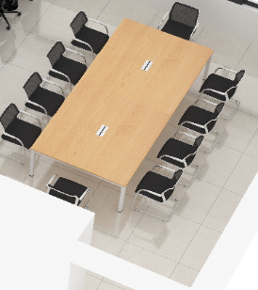
肺三科医生办公室
1 | 办公桌 | 1200*600*750 | 7 | 张 |  | 0 | 1.基材：夹板，符合国际E1级标准，顶板、层板、底板厚度25mm，其余板材厚度16mm； 2.柜门材料：夹板（技术标准与基材一样）； 3.贴面材料：三聚氰胺纸； 4.封边材料：PVC同色封边（均为直边），厚度2.0mm； 5.粘合剂：乳胶. 6.配主机架，键盘架。 7、台面四角需倒圆角处理。 | 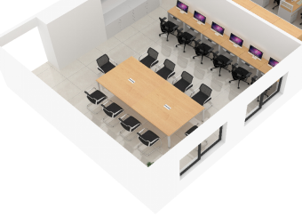
2 | 会议桌 | 2000*1800*750 | 1 | 张 |  | 0 | 1.基材：夹板，符合国际E1级标准，顶板、层板、底板厚度25mm，其余板材厚度16mm； 2.柜门材料：夹板（技术标准与基材一样）； 3.贴面材料：三聚氰胺纸； 4.封边材料：PVC同色封边（均为直边），厚度2.0mm； 5.粘合剂：乳胶； 6、台面四角需倒圆角处理。 | 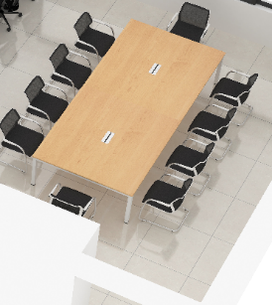
3 | 办公椅 | 常规 | 15 | 张 |  | 0 | 1、面材：优质网布饰面具有透气功能；经液防潮、防污等工艺处理，使表面更加柔软耐污抗静电、抗菌、防尘，防松、耐磨、舒适、透气。2、辅料：采用优质55#PU高密度海绵,拉伸强度118.3KPa,表面带有保护面、防氧化、软硬适中、回弹好、不变形 、180克密度，坐感舒适。3、配件：优质气棒,升降轻便灵活，升降48万次不漏气，螺旋机构的升降配合良好，气动升降平稳、无声响、无漏气，升降20万次无故障。4、采用钢制五星脚架，经高温炉固化局融，使产品抗蚀，耐磨能力大大提高。脚轮采用增强尼龙66与23%的玻璃纤维复合，椅脚可承受280公斤压力无损。
4 | 储物柜 | 2000*500*2310 | 1 | 组 |  | 0 | 1.基材：夹板，符合国际E1级标准，顶板、层板、底板厚度25mm，其余板材厚度16mm； 2.柜门材料：夹板（技术标准与基材一样）； 3.贴面材料：三聚氰胺纸； 4.封边材料：PVC同色封边（均为直边），厚度2.0mm； 5.粘合剂：乳胶； 6.无拉手斜边开门工艺 | 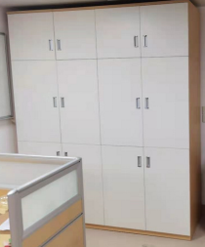
肺三科主任办公室
1 | 办公桌 | 1500*600*750 | 1 | 张 |  | 0 | 1.基材：夹板，符合国际E1级标准，顶板、层板、底板厚度25mm，其余板材厚度16mm； 2.脚：1.5mm冷轧钢，方管，人字脚，银色；立柱：2mm冷轧钢，静电喷涂，银色；台架与前挡板焊接一体成型，采用除锈静电喷粉,不生锈、不脱漆 耐磨损。符合GB5296.1—1997《消费品使用说明总则》中家具的标准，达到国家标准优质产品要求。； 3.贴面材料：三聚氰胺纸； 4.封边材料：PVC同色封边（均为直边），厚度2.0mm； 5.粘合剂：乳胶； 6、台面四角需倒圆角处理。 | 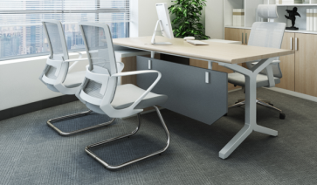
2 | 储物柜 | 1600*500*3100 | 1 | 组 |  | 0 | 1.基材：夹板，符合国际E1级标准，顶板、层板、底板厚度25mm，其余板材厚度16mm； 2.柜门材料：夹板（技术标准与基材一样）； 3.贴面材料：三聚氰胺纸； 4.封边材料：PVC同色封边（均为直边），厚度2.0mm； 5.粘合剂：乳胶； 6.无拉手斜边开门工艺
3 | 办公椅 | 常规 | 2 | 张 |  | 0 | 1、面材：优质网布饰面具有透气功能；经液防潮、防污等工艺处理，使表面更加柔软耐污抗静电、抗菌、防尘，防松、耐磨、舒适、透气。2、辅料：采用优质55#PU高密度海绵,拉伸强度118.3KPa,表面带有保护面、防氧化、软硬适中、回弹好、不变形 、180克密度，坐感舒适。3、配件：优质气棒,升降轻便灵活，升降48万次不漏气，螺旋机构的升降配合良好，气动升降平稳、无声响、无漏气，升降20万次无故障。4、采用钢制五星脚架，经高温炉固化局融，使产品抗蚀，耐磨能力大大提高。脚轮采用增强尼龙66与23%的玻璃纤维复合，椅脚可承受280公斤压力无损。 | 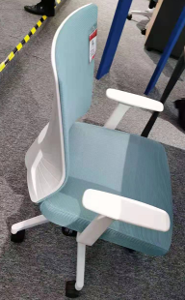
4 | 3人位沙发 | 常规 | 1 | 组 |  | 0 | 1）面料：头层牛皮，经液体浸色及防潮、防污等工艺处理； 2）基材：高密度阻燃聚氨酯定型海绵，密度≥40Kg/m3，坐垫速回弹率65%以上，靠背速回弹率45%以上； 3）框架、脚架：实木，承托力≥250kg； 4）油漆：面漆采用PU聚酯漆，底漆采用PE不饱和树脂漆。 | 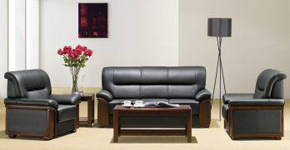
肺四科主任办公室
1 | 办公桌 | 1200*600*750 | 3 | 张 |  | 0 | 1.基材：夹板，符合国际E1级标准，顶板、层板、底板厚度25mm，其余板材厚度16mm； 2.柜门材料：夹板（技术标准与基材一样）； 3.贴面材料：三聚氰胺纸； 4.封边材料：PVC同色封边（均为直边），厚度2.0mm； 5.粘合剂：乳胶. 6.配主机架，键盘架。 7、台面四角需倒圆角处理。 | 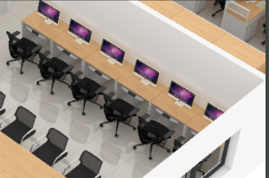
2 | 吊柜 | 1200*400*500 | 3 | 个 |  | 0 | 1.基材：夹板，符合国际E1级标准，顶板、层板、底板厚度25mm，其余板材厚度16mm； 2.柜门材料：夹板（技术标准与基材一样）； 3.贴面材料：三聚氰胺纸； 4.封边材料：PVC同色封边（均为直边），厚度2.0mm； 5.粘合剂：乳胶； 6.无拉手斜边开门工艺
3 | 办公椅 | 常规 | 3 | 张 |  | 0 | 1、面材：优质网布饰面具有透气功能；经液防潮、防污等工艺处理，使表面更加柔软耐污抗静电、抗菌、防尘，防松、耐磨、舒适、透气。2、辅料：采用优质55#PU高密度海绵,拉伸强度118.3KPa,表面带有保护面、防氧化、软硬适中、回弹好、不变形 、180克密度，坐感舒适。3、配件：优质气棒,升降轻便灵活，升降48万次不漏气，螺旋机构的升降配合良好，气动升降平稳、无声响、无漏气，升降20万次无故障。4、采用钢制五星脚架，经高温炉固化局融，使产品抗蚀，耐磨能力大大提高。脚轮采用增强尼龙66与23%的玻璃纤维复合，椅脚可承受280公斤压力无损。
4 | 储物柜 | 3000*500*2310 | 1 | 组 |  | 0 | 1.基材：夹板，符合国际E1级标准，顶板、层板、底板厚度25mm，其余板材厚度16mm； 2.柜门材料：夹板（技术标准与基材一样）； 3.贴面材料：三聚氰胺纸； 4.封边材料：PVC同色封边（均为直边），厚度2.0mm； 5.粘合剂：乳胶； 6.无拉手斜边开门工艺
护长办公室兼资料室
1 | 办公桌 | 1200*600*750 | 3 | 张 |  | 0 | 1.基材：夹板，符合国际E1级标准，顶板、层板、底板厚度25mm，其余板材厚度16mm； 2.柜门材料：夹板（技术标准与基材一样）； 3.贴面材料：三聚氰胺纸； 4.封边材料：PVC同色封边（均为直边），厚度2.0mm； 5.粘合剂：乳胶. 6.配主机架，键盘架。 7、台面四角需倒圆角处理。
2 | 办公椅 | 常规 | 3 | 张 |  | 0 | 1、面材：优质网布饰面具有透气功能；经液防潮、防污等工艺处理，使表面更加柔软耐污抗静电、抗菌、防尘，防松、耐磨、舒适、透气。2、辅料：采用优质55#PU高密度海绵,拉伸强度118.3KPa,表面带有保护面、防氧化、软硬适中、回弹好、不变形 、180克密度，坐感舒适。3、配件：优质气棒,升降轻便灵活，升降48万次不漏气，螺旋机构的升降配合良好，气动升降平稳、无声响、无漏气，升降20万次无故障。4、采用钢制五星脚架，经高温炉固化局融，使产品抗蚀，耐磨能力大大提高。脚轮采用增强尼龙66与23%的玻璃纤维复合，椅脚可承受280公斤压力无损。
3 | 储物柜 | 3000*300*2310 | 1 | 组 |  | 0 | 1.基材：夹板，符合国际E1级标准，顶板、层板、底板厚度25mm，其余板材厚度16mm； 2.柜门材料：夹板（技术标准与基材一样）； 3.贴面材料：三聚氰胺纸； 4.封边材料：PVC同色封边（均为直边），厚度2.0mm； 5.粘合剂：乳胶； 6.无拉手斜边开门工艺
4 | 吊柜 | 1200*400*500 | 3 | 个 |  | 0 | 1.基材：夹板，符合国际E1级标准，顶板、层板、底板厚度25mm，其余板材厚度16mm； 2.柜门材料：夹板（技术标准与基材一样）； 3.贴面材料：三聚氰胺纸； 4.封边材料：PVC同色封边（均为直边），厚度2.0mm； 5.粘合剂：乳胶； 6.无拉手斜边开门工艺
茶水间
1 | 储物柜 | 4600*600*2310 | 1 | 组 |  | 0 | 1.基材：夹板，符合国际E1级标准，顶板、层板、底板厚度25mm，其余板材厚度16mm； 2.柜门材料：夹板（技术标准与基材一样）； 3.贴面材料：三聚氰胺纸； 4.封边材料：PVC同色封边（均为直边），厚度2.0mm； 5.粘合剂：乳胶； 6.无拉手斜边开门工艺
更衣室
1 | 更衣柜 | 1200*500*2310 | 7 | 组 |  | 0 | 1）基材：冷轧钢板，厚度0.8mm，表面静电粉末喷涂，焊接、九工位磷化处理，采用“宝钢”或“广钢”或“武钢”均可； 2）五金配件：含锁（钥匙带有折弯功能）、拉手、门铰、连接件等。焊接光滑无毛刺，表面抛光处理;3.工艺：镀锌板无需酸洗、磷化、防锈处理,表面采用进口混合型热固性粉沫喷涂，耐高温，防静，折弯工艺均匀平整，各部位连接位之间无裂缝、脱焊、焊瘤等，美观、坚固、耐用。柜门带透明玻璃。
小计： |  |  |  |  |  |  |  | 0
合计人民币（大写）： |  | RMB0 |  |  | 合计： | 0.00 | 报价含税，含安装与运输。

